UI
主界面
名称 | 大小 | 命名 | 备注
背景图 | 1920*1080 | background
配沙发 LOGO | 640*128 | logo
沙发本色 ICON | 144*144 | shafapeise | 
面料管理 ICON | 144*144 | mianliaoguanli | 
我的 | 144*144 | wode
按钮 | 九宫格 | anniuditu3

通用
名称 | 大小 |  | 备注
返回按钮 | 20*40 | fanhui_1
更多操作 按钮 | 80*40 | gengduo
取消按钮 | 80*80 | quxiao
APP ICON | 多套 |  | 按提交IOS审核标准提供
输入框底图 | 九宫格 | shurukuang |  |  | 黑色，直角
按钮底图 | 九宫格 | anniuditu |  | 和整体色调一至，直角

登录与注册
名称 | 大小 |  | 备注
输入手机号ICON | 72*72 | shoujihao
输入密码ICON | 72*72 | mima

洗发配色
名称 | 大小 |  | 备注
旋转按钮 | 40*40 | xuanzhuan
重置按钮 | 40*40 | chongzhi
返回按钮 | 80*80 | fanhui_2
梯形弹出按钮 | 270*40 | tixingtanchu
皮料表示按钮 | 180*180 | piliao
布料表示按钮 | 180*180 | buliao
单人沙发按钮 | 100*100 | danrenshafa |  | 需要写实一点
多人沙发按钮 | 100*100 | duorenshafa
拐角沙发按钮 | 100*100 | guaijiaoshafa
搜索按钮 | 80*80 | sousuo

面料管理
名称 | 大小 |  | 备注
新增按钮 | 240*240 | xinzeng
向下收缩按钮 | 120*80 | xiangxia
照相机快门按钮 | 240*240 | zhaoxiangji
裁剪框 | 800*800 | jiancaikuang | 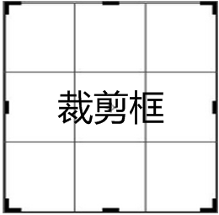 | 中间为透明层
上一步按钮 | 240*240 | shangyibu
下一步按钮 | 240*240 | xiayibu
确认按钮 | 240*240 | queren
勾选框（未选中） | 80*80 | gouxuan_1
勾选框（选中） | 80*80 | gouxuan_2
分享按钮 | 80*80 | fenxiang
编辑按钮 | 100*100 | bianji
删除按钮 | 100*100 | shanchu

我的
名称 | 大小 | 命名 | 备注
云同步按钮 | 96*96 | yuntongbu
密码修改按钮 | 96*96 | mimaxiugai
关于按钮 | 96*96 | guanyu

2017-8-2 新的需求
名称 | 大小 | 命名 | 备注
造型编辑 | 144*144 | zaoxingbianji
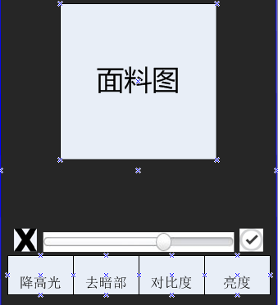
降高光 | 96*96 | jianggaoguang
去暗部 | 96*96 | quanbu
对比度 | 96*96 | duibidu
亮度 | 96*96 | liangdu
确认 | 40*40 | queren1
取消 | 40*40 | quxiao1
微信 | 100*100 | weixin
支付宝 | 100*100 | zhifubao
推荐 | 200*100 | tuijian

